ENTREGABLES POR FASE
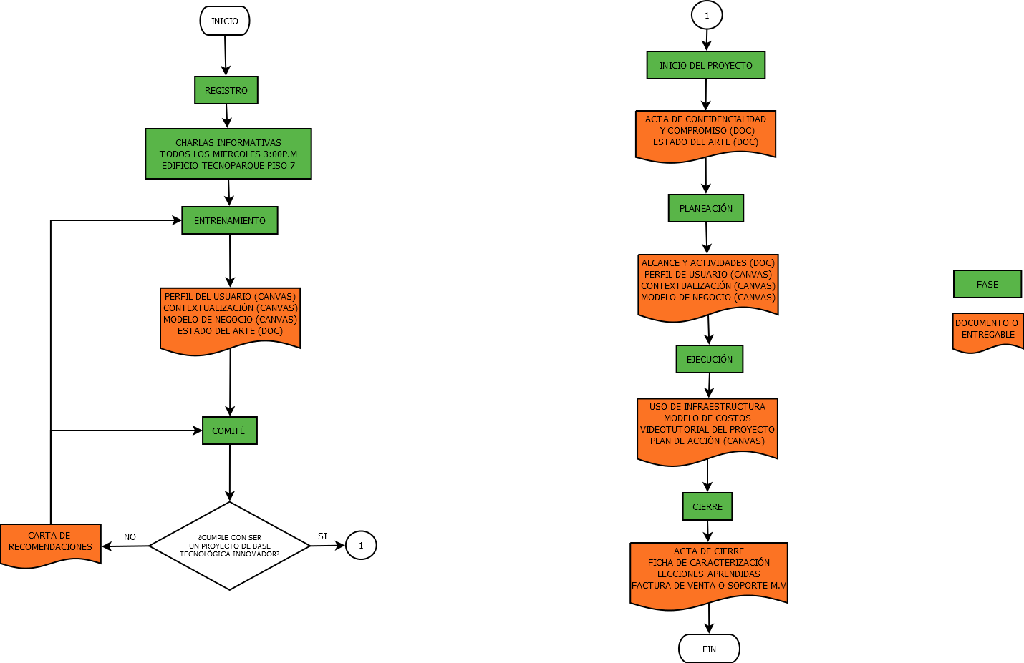
ENTREGABLES
FASES DEL PROYECTO
INICIO | PLANEACIÓN | EJECUCIÓN | CIERRE
ACTA DE CONFIDENCIALIDAD Y COMPROMISO | ALCANCE Y ACTIVIDADES | Video tutorial sobre las técnicas o procedimientos usados en el desarrollo de el proyecto. | Ficha de Caracterización de producto o servicio
ESTADO DEL ARTE | CANVAS: PERFIL DE USUARIO | USO DE INFRAESTRUCTURA (PLATAFORMA) | Lecciones aprendidas
 | CANVAS: CONTEXTUALIZACIÓN | CANVAS: PLAN DE ACCIÓN | Acta de Cierre
 | CANVAS: MODELO DE NEGOCIO
1

DIAGRAMA DE FLUJO

ESTADO DEL ARTE
ESTADO DEL ARTE |  |  |  | Fecha: 29 de Enero de 2018
 |  |  |  | Versión: 01

ARTÍCULOS CIENTÍFICOS
N° | REVISTA CIENTÍFICA | TITULO | RESUMEN | DATOS DE INTERÉS | LINK
1 | Radar Coffe | Maquinaria del Rhin. | La empresa nació de la fusión entre Radar Process y Maquinaria del Rhin a finales de 2009. |  | http://www.radarcoffee.com/gestion-de-emisiones.php?lang=es
2 | Sistema de Torrefacción con control automático | Toper |  |  | http://tostador-toper.com/es-kahve-kavurucu-otomatik-kontrollu.html
3 | Software de Trazabilidad e RFID | IO Alimentación |  |  | http://www.ioalimentacion.com/index.php/trazabilidad/software-de-trazabilidad-alimentaria.html
4
5
6
7
8
9
10
11
12
13
14
15
PATENTES / REGISTROS (APLICA PARA APP O SOFTWARE)
N° | N° DE PUBLICACIÓN/ REGISTRO | SOLICITANTE/CREADOR | CONTENIDO TÉCNICO | FUENTE | LINK
1
2
3
4
5
6
7
8
9
10
NOTICIAS
N° | NOMBRE DEL MEDIO DE COMUNICACIÓN | NOMBRE DE LA NOTA | RESUMEN | DATOS DE INTERÉS | LINK
1
2
3
4
5
6
7
8
COMERCIAL
N° | NOMBRE DEL PRODUCTO | MARCA | DESCRIPCIÓN | DATOS DE INTERÉS | LINK
1
2
3
4
5
6
7
8
NORMATIVIDAD RELACIONADA AL PROYECTO
N° | NOMBRE DE LA NORMA | DESCRIPCIÓN | ENTIDAD EMISORA | DATOS DE INTERÉS | LINK
1
2
3
4
5
6
7
8

Firma: _____________________________________
Nombre TALENTO:
C.C N°:
Firma: _____________________________________
Nombre GESTOR:
C.C N°:

Firma: _____________________________________
Nombre DINAMIZADOR:
C.C N°:

ALCANCE Y ACTIVIDADES
 ALCANCE Y ACTIVIDADES
 |  |  |  |  |  | ENERO |  |  |  | FEBRERO |  |  |  | MARZO |  |  |  | ABRIL |  |  |  | MAYO |  |  |  | JUNIO |  |  |  | JULIO |  |  |  | AGOSTO |  |  |  | SEPTIEMBRE |  |  |  | OCTUBRE |  |  |  | NOVIEMBRE |  |  |  | DICIEMBRE
ACTIVIDAD PLANEADA | Descripción de la actividad | ALCANCE | Fecha inicio (dd-mm-año) | Fecha fin (dd-mm-año) | DURACIÓN (días) | 2018-01-01 | 2018-01-10 | 2018-01-20 | 2018-01-30 | 2018-02-01 | 2018-02-10 | 2018-02-20 | 2018-02-25 | 2018-03-01 | 2018-03-10 | 2018-03-20 | 2018-03-30 | 2018-04-01 | 2018-04-10 | 2018-04-20 | 2018-04-30 | 2018-05-01 | 2018-05-10 | 2018-05-20 | 2018-05-30 | 2018-06-01 | 2018-06-10 | 2018-06-20 | 2018-06-30 | 2018-07-01 | 2018-07-10 | 2018-07-20 | 2018-07-30 | 2018-08-01 | 2018-08-10 | 2018-08-20 | 2018-08-30 | 2018-09-01 | 2018-09-10 | 2018-09-20 | 2018-09-30 | 2018-10-01 | 2018-10-10 | 2018-10-20 | 2018-10-30 | 2018-11-01 | 2018-11-10 | 2018-11-20 | 2018-11-30 | 2018-12-01 | 2018-12-10 | 2018-12-20 | 2018-12-30
Levantamiento de requerimientos | Recolectar, analizar y definir las necesidades y características de alto nivel del sistema a desarrollar para la empresa Santa Bárbara Coffee. Por medio de tecnicas como entrevistas,cuestionarios, y docuemntos. | Identificar y describir las necesidades planteadas por la empresa Santa Bárbara Coffee para el desarrollo del sistema. | 2018-09-14 | 2018-09-15 | 1.0
Documento de especificación de requerimientos | En este documento se especifica los requisitos del cliente para implementar en el sistema, que ayudará, a automatizar la trazabilidad del proceso de torrefacción de la empresa Santa Bárbara-Cefee. | Identificar y describir las necesidades planteadas por la empresa Santa Bárbara Coffee para el desarrollo del sistema. | 2018-09-18 | 2018-09-19 | 1.0
Matriz de requerimientos | Define los requerimientos funcionales y no funcionales,reglas de negocio del sistema a desarrollar. | Identificar y describir las necesidades planteadas por la empresa Santa Bárbara Coffee para el desarrollo del sistema. | 2018-09-19 | 2018-09-20 | 1.0
Documentación de caso de uso. | Es un documento que describe de forma escrita la secuencia de acciones entre las personas o sistemas, conocidos como actores que interactuan con el sistema y sus interfaqces. | Identificar los actores del sistemas y que información accede cada actor. | 2018-09-21 | 2018-09-24 | 3.0
Diagrama de casos de uso | Describe graficamente el comportamiento del sistema al afrontar una tarea de negocio o un requisito de negocio. Esta descripción se enfoca en el valor suministrado por el sistema a entidades externas tales como usuarios humanos u otros sistemas. | Modelar los requerimientos funcionales encontrados en el levantamiento de requerimientos del sistema | 2018-09-25 | 2018-09-27 | 2.0
Diagrama de clases | Es un tipo de diagrama de estructura estática que describe la estructura de un sistema mostrando las clases del sistema, sus atributos, operaciones (o métodos), y las relaciones entre los objetos. | Modelar los requerimientos funcionales encontrados en el levantamiento de requerimientos del sistema | 2018-09-28 | 2018-10-28 | 30.0
Modelado el ER | Es modelo de datos que permite representar cualquier abstracción, percepción y conocimiento en un sistema de información formado por un conjunto de objetos denominados entidades y relaciones, incorporando una representación visual conocida como diagrama entidad-relación. | Diseñar el modelo conceptual MER | 2018-10-02 | 2018-10-03 | 1.0
Diseñar la Base de Datos | Es la coleeción de información organizada de forma que un programa de ordenador pueda seleccionar los fragmentos de dato que necesite. Se organizan por campos,registros,archivos y tablas. | Diseñar la base de datos | 2018-10-03 | 2018-10-04 | 1.0
Diseñar Mockups-Prototipo | Es el diseño del molde del sistema. | Diseñar prototipos o mockups | 2018-10-05 | 2018-10-09 | 4.0
Desarrollar el inicio sesión | Es la acción que se realiza en el sistema para comenzar una sesión de un usuario específico, permitiendo así identificarse frente a un sistema o servicio para ingrezar al aplicativo. | Gestionar de la seguridad de información. | 2018-10-10 | 2018-10-15 | 5.0
Desarrollar modulo usuarios- Registro de usuarios (CRUD). | Este modúlo permite administrar toda la información de los usuarios, como registrando la información, modificarla,consultarla. | Gestionar de la seguridad de información. | 2018-10-16 | 2018-10-22 | 6.0
Desarrollar Manejo de datos del perfil | Me permite ver la información del perfil de cada usuario del sistema y a su vez modificar algunos datos, y subir o cambiar la foto del perfil. | Gestionar de la seguridad de información. | 2018-10-23 | 2018-10-26 | 3.0
Desarrollar modulo clientes- Registro de cliente (CRUD). | En este módulo se administrar;a toda la información de los clientes que requieren el servicio de torrefacción. | Gestionar la información de los clientes que requieren el servicio de torrefacción | 2018-10-29 | 2018-11-02 | 4.0
Desarrollar modulo recepción- Registro de café (CRUD). Generar recibo. Generar factura. | E este módulo se registrará toda la información necesaria para la recepción del café, que será procesado. | Gestionar la información de la recepción del café que entrega el cliente para ser tostado | 2018-11-05 | 2018-11-13 | 8.0
Desarrollar el módulo- Gestión Trazabilidad de Torrefacción -Registro de la proceso Trilla. Registro de la proceso Pruebas de laboratorio. - Registro de la proceso de torrefactor. -Registro del proceso de estabilización -Registro del proceso de laboratorio. -registro del proceso de empaque. Generar informe de la torrefacción del café. | Este modulo se llevará el la trazavilidad de la torrefacción de cada café de acuerdo a la etapa o proceso. | Gestionar la trazabilidad del proceso de torrefacción del café, por medio de un flujo de estados. | 2018-11-14 | 2018-11-30 | 16.0
Desarrollo del módulo Visualización de la trazabilidad del proceso de torrefacción línea. | Este módulo será desarrollado para que el cliente pueda consultar y visulizar la trazavilidad del proceso de torrefacción de su café. | Consultar y visualizar la trazabilidad del proceso de torrefacción en línea. | 2018-12-03 | 2018-12-14 | 11.0
Desarrollar el módulo de reportes. | Este módulo me permitirá generar 5 reportes mas representativos para la organizació. | Gestionar los reportes más representativos para el administrador y el cliente. | 2018-12-17 | 2018-12-21 | 4.0
Desarrollo de manual técnico | Es un documento que describe el sistema desarrollado, que contemple el ámbito abarcado, cual es su función principal y un detalle de las funciones macros o partes que lo componen. | Implantar el sistema para que pueda ser utilizado y realizar capacitaciones para el uso del sistema. | 2018-12-24 | 2018-12-25 | 1.0
Desarrollo de manual usuario | Es documento que especifica el paso a paso el sitema. | Implantar el sistema para que pueda ser utilizado y realizar capacitaciones para el uso del sistema. | 2018-12-25 | 2018-12-26 | 1.0

Firma: _____________________________________
Nombre TALENTO:
C.C N°:
Firma: _____________________________________
Nombre DINAMIZADOR:
C.C N°:
Firma: _____________________________________
Nombre GESTOR:
C.C N°:

